4c8e971bb47128d619f16f570794563
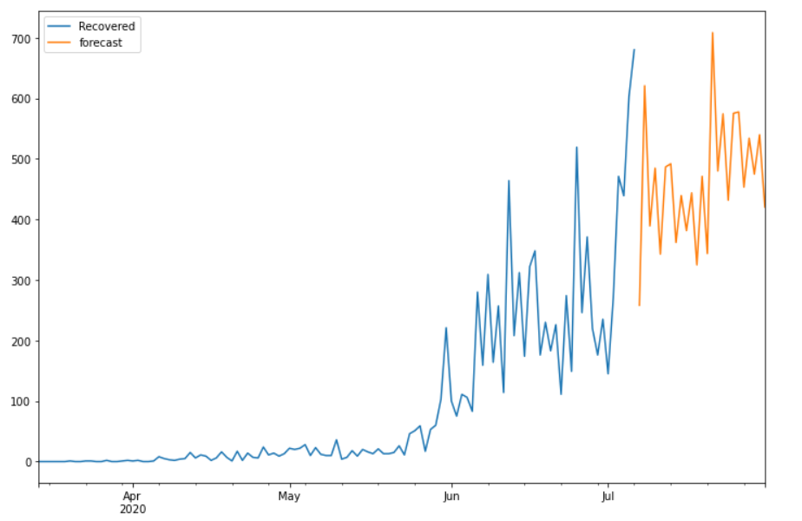
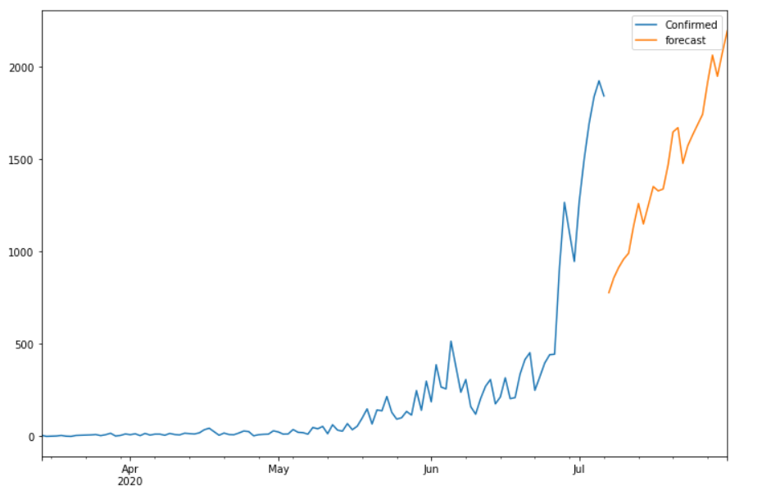
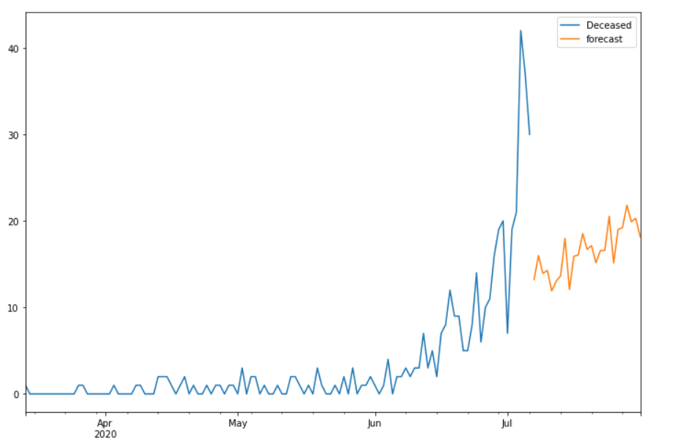
Date | Future_Predicted_Confirmed | Future_Predicted_Recovered | Future_Predicted_Deceased
2020-07-07 | 777.89307026 | 258.16623881 | 13.21900747
2020-07-08 | 858.02754806 | 620.59671211 | 15.994200011
2020-07-09 | 914.82082516 | 389.15889248 | 13.931531607
2020-07-10 | 959.68285012 | 484.42520809 | 14.27901868
2020-07-11 | 991.50290926 | 342.59705386 | 11.901915888
2020-07-12 | 1137.8024595 | 486.52167592 | 13.02799349
2020-07-13 | 1260.4455456 | 491.73540541 | 13.637973871
2020-07-14 | 1150.2468669 | 361.69875372 | 17.987660038
2020-07-15 | 1251.1403022 | 439.18789012 | 12.082396651
2020-07-16 | 1352.6135437 | 381.41000312 | 15.905607
2020-07-17 | 1329.1059817 | 443.72479066 | 16.059392801
2020-07-18 | 1339.2558192 | 324.85884301 | 18.538903333
2020-07-19 | 1468.9665509 | 471.04751455 | 16.70750509
2020-07-20 | 1648.1170797 | 343.48394483 | 17.140553601
2020-07-21 | 1671.4680088 | 708.2825639 | 15.162096504
2020-07-22 | 1478.1359535 | 479.8409063 | 16.564760408
2020-07-23 | 1574.1826588 | 574.19980479 | 16.587726882
2020-07-24 | 1633.2318891 | 431.61066694 | 20.532077757
2020-07-25 | 1688.4122372 | 575.12389357 | 15.141305353
2020-07-26 | 1743.7337366 | 577.31199401 | 19.016120044
2020-07-27 | 1914.020344 | 453.23515312 | 19.226769406
2020-07-28 | 2064.1117157 | 533.95801901 | 21.820938002
2020-07-29 | 1949.358418 | 474.71074222 | 19.899858994
2020-07-30 | 2076.8616854 | 539.70275232 | 20.299728926
2020-07-31 | 2195.5575985 | 420.31567893 | 18.166687032

